상품제안서
NEW글라스락 원형테이퍼2호 410ml | 상품코드: S12644

 |  |  |  |  |  | 02-713-8555 | www.synergygift.co.kr
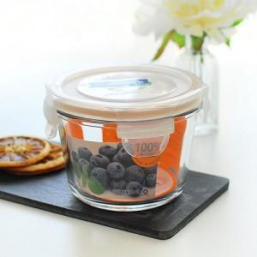

【상세/제작정보】 | -실크1도인쇄 100개이하는 기본 인쇄비 40,000원 -종이스티커 제작 무료, 스티커 부착 무료 -방수스티커 개당 100원 추가 -기본박스만 무료

【인쇄/포장옵션】 | 실크 / 종이케이스

【공급단가】 | 수량 | 100~ | 500~ | 1,000~ | 3,000~
*VAT별도 | 단가 | 4,600원 | 4,430원 | 4,260원 | 4,090원

【상품 URL】 | https://synergygift.co.kr:443/src/goods_detail.php?gdno=3173

